상품제안서
슈퍼 스페이스 책받침대 고시용 2단 항균독서대- 50cm | 상품코드: F26422

 |  |  |  |  |  |  | 02-412-0044 | www.easy1.co.kr
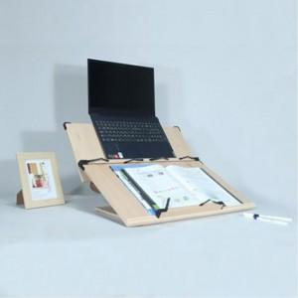

【상세/제작정보】 | 기본수량미만 인쇄시 비용 추가

【인쇄/포장옵션】 | 레이저 / 포장불가능

【공급단가】 | 수량 | 100~ | 300~ | 500~ | 1,000~ | 3,000~
*VAT별도 | 단가 | 31,250원 | 30,750원 | 30,000원 | 29,250원 | 28,750원

【상품 URL】 | https://dev.easy1.co.kr:443/src/goods_detail.php?gdno=26422

